Cover
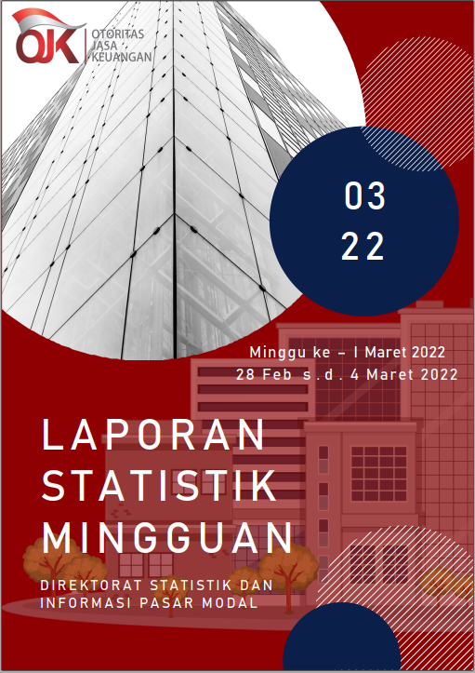

Summary
 |  |  | Statistik Pasar Modal 2022



DATA SUMMARY

 | 2021 | 2022
SAHAM
Indeks Harga Saham Gabungan | 6,581.48 | 6,928.33
Total Perusahaan Tercatat* | 766 | 774
Perusahaan new listing | 54 | 8
Perusahaan Delisted | 1 | -
Kapitalisasi Pasar Saham IHSG (Rp Triliun) | 8,252.41 | 8,736.18
Kapitalisasi Pasar (Miliar US$)** | 578.51 | 607.82
Volume Transaksi (MilIar Saham) | 5,096.45 | 943.03
Nilai Perdagangan (Rp Triliun) | 3,302.93 | 564.77
Frekuensi Transaksi (ribu kali) | 319,821.16 | 60,109.00
Jumlah Hari Bursa | 247 | 42
Rata-rata Perdagangan Harian***:
Volume (juta saham) | 22,544.14 | 23,737.24
Nilai (Rp Miliar) | 13,431.27 | 13,490.05
Frekuensi (ribu kali) | 1,317.47 | 1,459.53
OBLIGASI DAN SUKUK
Total Outstanding (Rp Triliun) | 4,955.98 | 5,200.44
Obligasi dan Sukuk Pemerintah | 4,521.98 | 4,760.78
Obligasi Korporasi, Sukuk, dan EBA | 434.00 | 439.66
Total Outstanding (USD Million) | 347.50 | 247.50
Obligasi dan Sukuk Pemerintah | 300.00 | 200.00
Obligasi Korporasi, Sukuk, dan EBA | 47.50 | 47.50
EMISI
Saham (Rp Triliun) | 258.94 | 5.90
IPO Saham | 61.66 | 2.40
PUT | 197.27 | 3.51
Obligasi dan Sukuk (Rp Triliun) | 910.98 | 182.83
Pemerintah
Obligasi dan Sukuk Pemerintah | 806.63 | 159.00
Korporasi
Obligasi Korporasi | 92.41 | 21.20
Sukuk Korporasi | 11.94 | 2.63
JUMLAH PENAWARAN UMUM
Jumlah IPO Saham | 53 | 9
Jumlah PUT | 45 | 6

* Tidak termasuk saham preferen dan saham seri B (3 saham)
** Kurs BI tanggal 4 Maret 2022 Rp 14,373.01
*** Semua papan dan pasar saham termasuk juga Right, Warrant, dan Reksa Dana KIK

 |  |  | Hal i

